Лист1
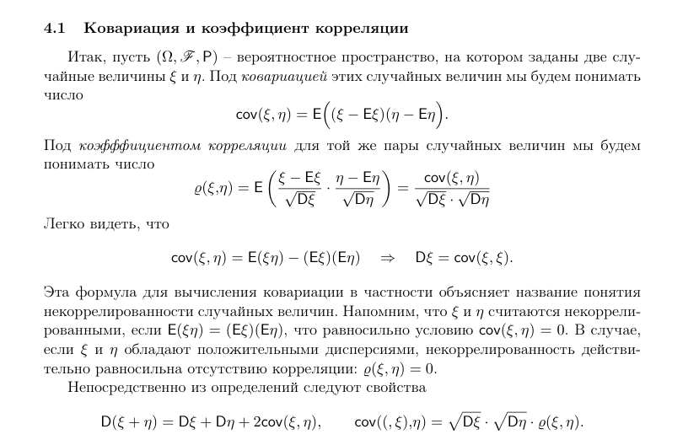
n | 10
 |  | E | D | p | n | q
xi | 1 | 0.16666666667 | 0.13888888889 | 0.16666666667 | 1 | 0.83333333333
m | 6 | 0.16666666667 | 0.13888888889 | 0.16666666667 | 1 | 0.83333333333

ковариация

-0.027777777778

корреляция

-0.2

